메인페이지
제목 | 메인페이지 | URL | index.jsp | 작성자 |  | 페이지번호
DEPTH | what>메인페이지 |  |  | 작성일시 | 2021-01-28 | 설명
1. 로그인 안된 사람의 경우, 오른쪽 상단에 로그인/회원가입 버튼 뜨도록 함
2. 로그인한 사람의 경우, 오른쪽 상단에 마이페이지/로그아웃 버튼 뜨도록 함
3. 관리자일 경우, 오른쪽 상단에 관리자페이지/로그아웃 버튼 뜨도록 함
4. 모임 공지
1) 공지사항 중 '모임공지'이면서 '참가자모집중'인 모임공지 중 일시가 가장 빠른 모임을 표시
2) 게시글 제목, 일시, 장소, 요강 간단히 표시하고, '요강 자세히 보기' 버튼을 넣어서 클릭하면 해당 게시물의 상세 내용 페이지로 이동할 수 있도록 함.
3) 참가신청하기를 누르면 join페이지로 이동하여 해당 모임에 대한 '참가신청' 폼을 작성할 수 있도록 함.
4) 팀원찾기를 누르면 해당 모임의 team페이지로 이동.
5) 참가자확인을 누르면 joinView페이지로 이동하여 해당 모임에 대한 '참가자 명단'을 확인할 수 있음.
5. 공지사항
1) 공지사항을 일반공지 파트와 모임공지 파트로 나눠서 볼 수 있도록
2) 각각 최근 5개 게시물까지 볼 수 있도록 list로 출력
6. 용품점 바로가기
티밸런스 로고 넣어서 사이트 연결
7. 유투브
1) 티밸런스 유투브 계정 연결
2) 효영핑퐁 유투브 계정 연결
8. footer
1) copyright
2) 임원진 연락처
3) 인스타 계정
현재 진행 중인 모임 공지
공지사항

랭킹

참가신청
팀원찾기
참가자 확인

유투브 & 용품점 바로가기

footer

로그인페이지
제목 | 로그인페이지 | URL | login.jsp | 작성자 |  | 페이지번호
DEPTH | what>메인페이지 > 로그인페이지 |  |  | 작성일시 | 2021-01-28 | 설명
1. 아이디/비번 입력 2. 해당 아이디가 디비에 없거나 비밀번호가 일치하지 않을 경우 로그인 실패
3. 로그인 성공 시 user테이블의 최근 로그인 날짜 업데이트

회원가입
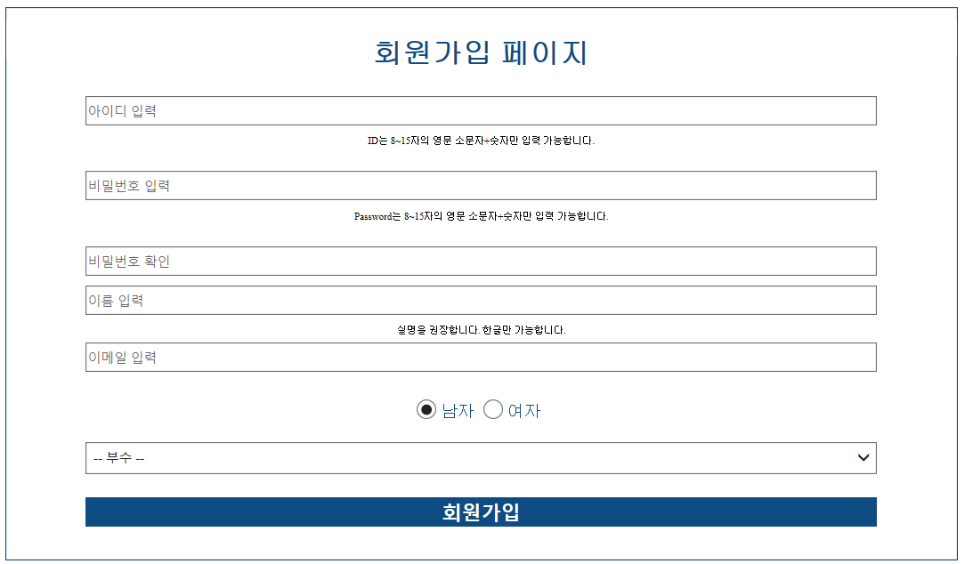
제목 | 회원가입 페이지 | URL | register.jsp | 작성자 |  | 페이지번호
DEPTH | what>메인페이지>회원가입페이지 |  |  | 작성일시 | 2021-01-28 | 설명
1. 아이디/비번/비번확인/이름/이메일/성별/부수 입력
2. 빈칸 있으면 회원가입 안됨. 반드시 꽉 채워서
3. 아이디, 비번은 항상 8~15자의 영소문자+숫자 혼합으로 설정 가능
4.이름은 한글로만 입력 가능
5. 비번과 비번확인은 항상 같아야 함.
6. 이메일 양식 지키기(~~@~~)
7. 회원가입 시 user테이블에 저장되는 내용은 다음과 같음 -> (아이디 / 이름 / 비밀번호(해싱) / 이메일 / 성별 / 부수 / userAvailable = 1 / userRegdate = 지금 날짜 / userLogdate = 지금 날짜

아이디찾기
제목 | 아이디찾기 페이지 | URL | find_id.jsp | 작성자 |  | 페이지번호
DEPTH | what>메인페이지>아이디찾기페이지 |  |  | 작성일시 | 2021-01-26 | 설명
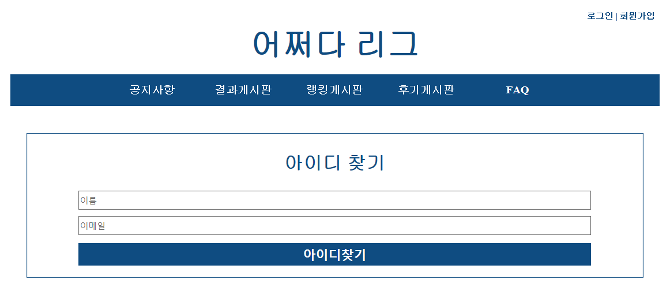
1. 이름/이메일 입력
2. 해당 이름이나 이메일이 DB에 없으면 경고문 띄우기('아이디가 존재하지 않습니다.')
3. 일치하는 이름+이메일이 DB에 있는 경우 해당 유저의 아이디를 경고문으로 띄우기

비밀번호찾기
제목 | 비밀번호찾기 | URL | find_pw.jsp | 작성자 |  | 페이지번호
DEPTH | what>메인페이지>비밀번호찾기 |  |  | 작성일시 | 2021-01-26 | 설명
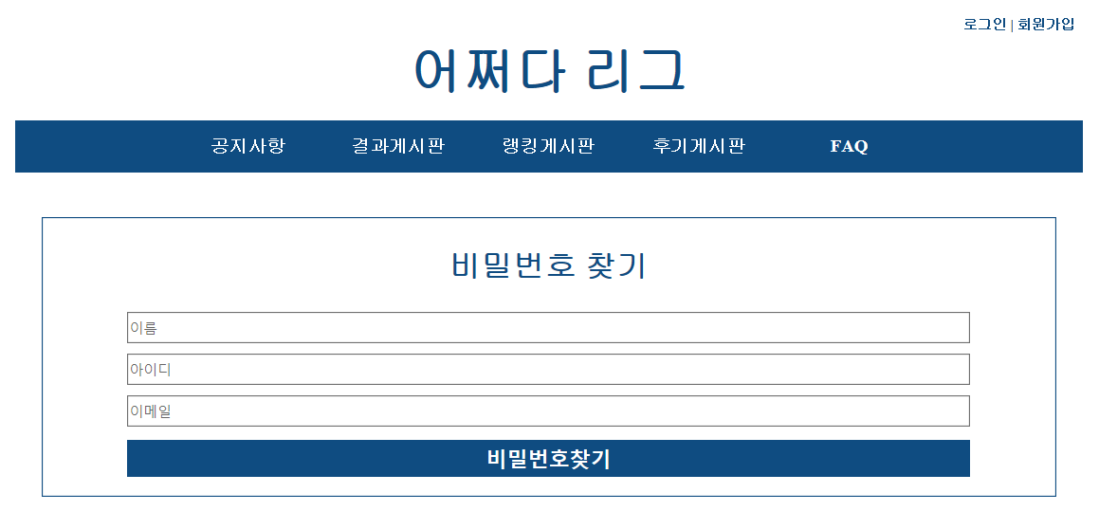
1. 이름/아이디/이메일 입력
2. 해당 이름/아이디/이메일이 DB에 없으면 경고문 띄우기('존재하는 계정이 없습니다.')
3. 해당 이름+아이디+이메일이 일치하는 계정이 DB에 있는 경우, 임시 비번을 해당 이메일로 발급 후 임시비번 발급했다는 경고문 띄우기

회원정보보기
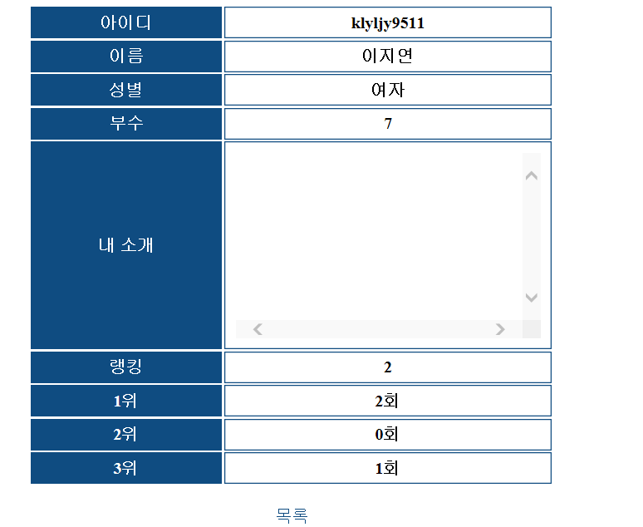
제목 | 회원정보보기 | URL | show_userInfo.jsp | 작성자 |  | 페이지번호
DEPTH | what>랭킹게시판>회원정보보기 |  |  | 작성일시 | 2021-01-28 | 설명
1. 다른 user들의 정보를 확인할 수 있음
(아이디, 이름, 성별, 부수, 내소개, 랭킹, 입상횟수 확인 가능)

마이페이지
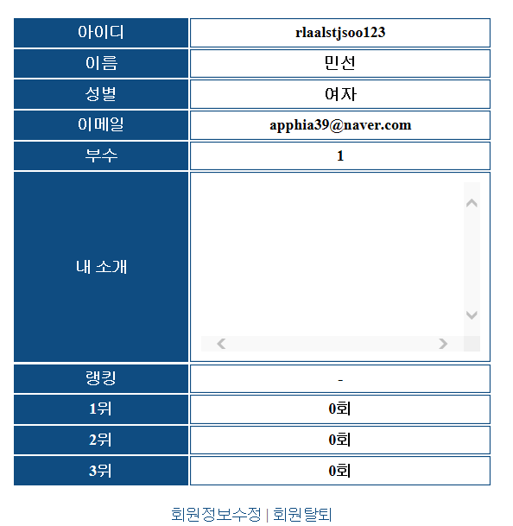
제목 | 마이페이지 | URL | mypage.jsp | 작성자 |  | 페이지번호
DEPTH | what>메인페이지>마이페이지 |  |  | 작성일시 | 2021-01-28 | 설명
1. 내 정보를 확인할 수 있음 (비밀번호, userAvailable 제외하고 모두 확인 가능)
2. 회원 정보 수정 / 회원탈퇴 가능

회원정보수정
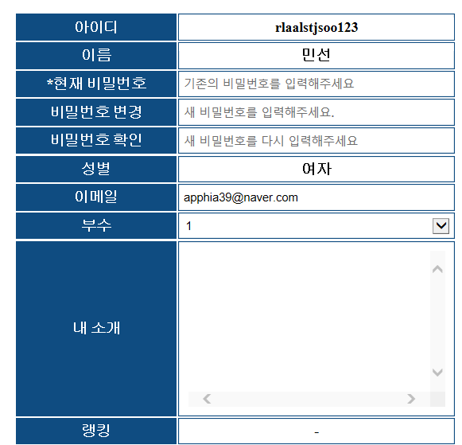
제목 | 내정보수정_전 | URL | preModify.jsp | 작성자 |  | 페이지번호
DEPTH | what>메인페이지>마이페이지>내정보수정_전 |  |  | 작성일시 | 2021-01-26 | 설명
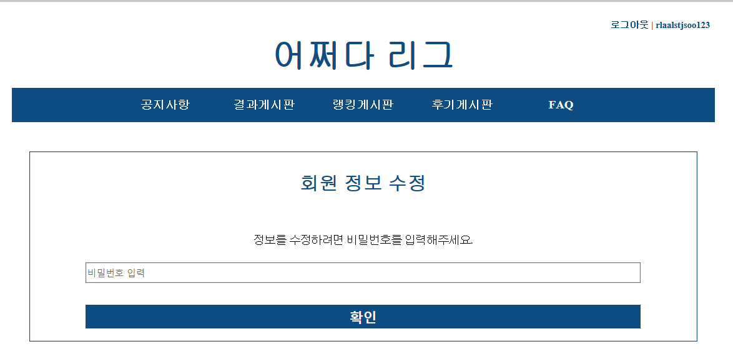
1. 비번 입력해서 현재 세션 유지 중인 유저의 비밀번호와 일치하면 회원정보 수정 페이지로 이동

제목 | 내정보수정 | URL | myinfoModify.jsp | 작성자 |  | 페이지번호
DEPTH | what>메인페이지>유저페이지>내정보수정_전>내정보수정 |  |  | 작성일시 | 2021-01-26 | 설명
1. 회원정보 수정을 위해서는 반드시 현재 비밀번호를 입력해야함..
2. 변경 가능한 정보는 비번 / 이메일 / 내소개 / 부수
3. 비번 변경할 경우, 제한조건(8-15자의 영소문자+숫자 혼합)이 충족되어야함
4. 이메일 변경할 경우 이메일 양식에 맞아야함

회원탈퇴
제목 | 회원탈퇴 | URL | delete.jsp | 작성자 |  | 페이지번호
DEPTH | what>메인페이지>마이페이지>회원탈퇴 |  |  | 작성일시 | 2021-01-26 | 설명
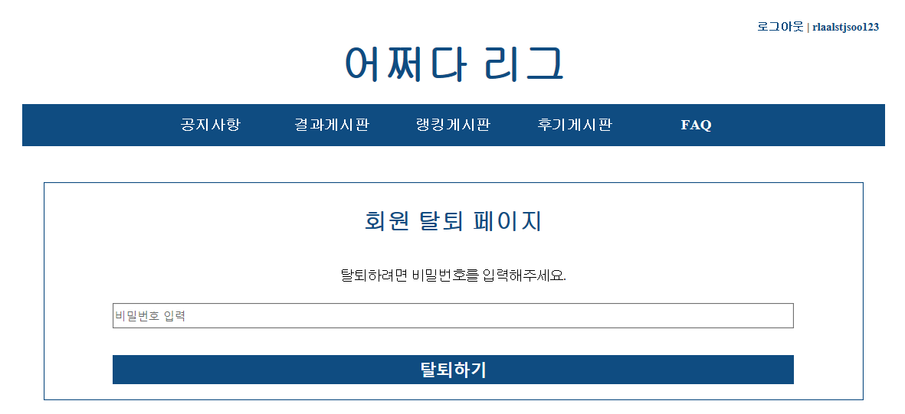
1) 비번 입력 시 회원정보 삭제 (userAvailable=0)

랭킹게시판
제목 | 랭킹게시판 | URL | rank.jsp | 작성자 |  | 페이지번호
DEPTH | what>메인페이지>랭킹게시판 |  |  | 작성일시 | 2021-01-28 | 설명
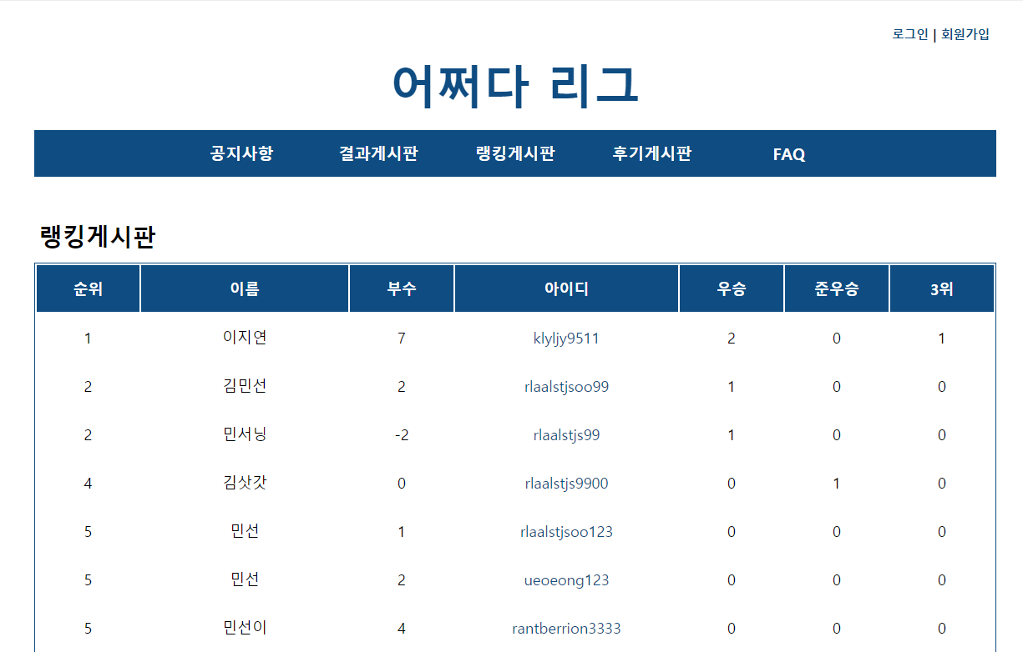
1. 유저들을 랭킹순 + 이름순 (오름차순)으로 정렬하여 회원정보 리스트 나열 where userAvailable = 1
2. 한 페이지 당 20명씩 출력(limit 20)
3. 페이징 처리 (이전페이지/다음페이지)**
4. 검색기능
- 옵션 : 이름 / 아이디 / 부수
- 검색어 입력 후 이벤트 발생했을 때도 페이징 올바르게 적용
- 옵션으로 부수 선택할 경우 : select로 선택할 수 있게해서 해당 부수와 동일한 부수 가진 user 리스트를 나열
5. 유저들의 아이디에는 a태그가 걸려있음. 아이디 클릭하면 해당 userID를 parameter로 넘겨서 해당 user의 정보를 열람할 수 있음(show_userInfo페이지로 이동 )
6. 순위는 우승 횟수 > 준우승 횟수 > 3위 횟수 순으로 결정됨
7. 중복 순위 존재 가능(5위가 2명인 경우 다음 순위는 7위부터 카운트하기)

faq
제목 | FAQ페이지 | URL | faq.jsp | 작성자 |  | 페이지번호
DEPTH | what>메인페이지>faq |  |  | 작성일시 | 2021-01-28 | 설명
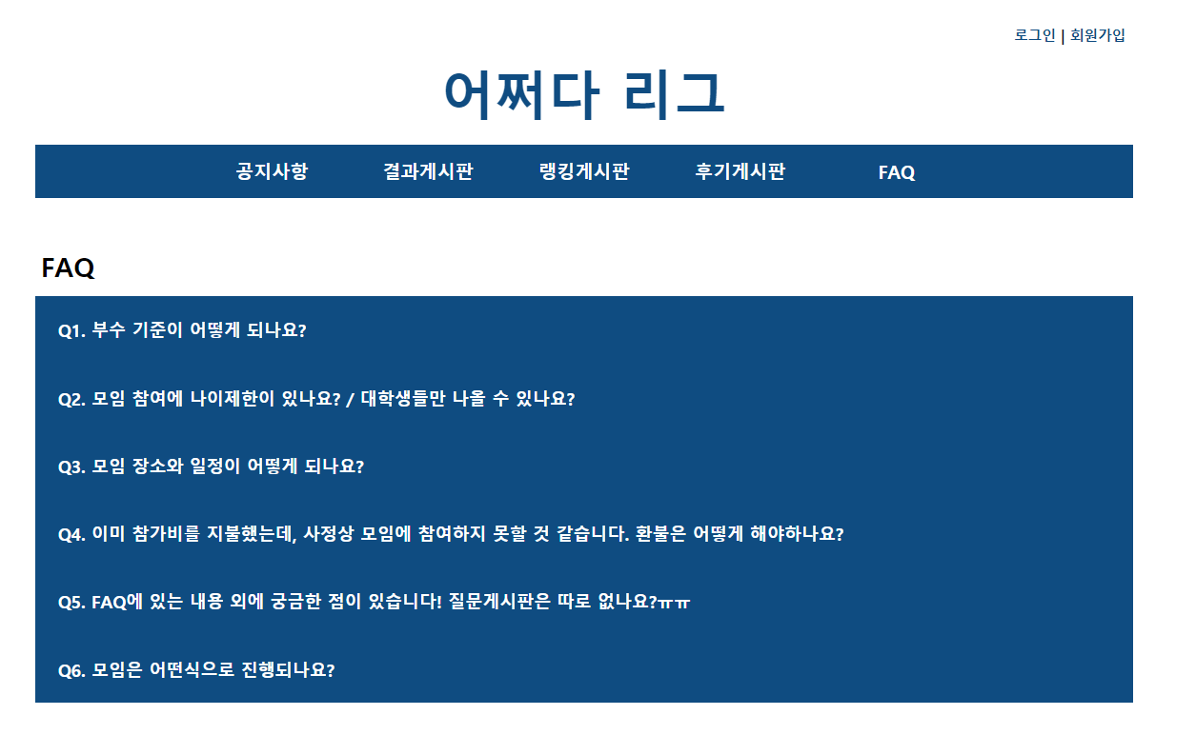
1. faq테이블에서 bbsAvailable = 1인 게시물들을 bbsID 내림차순으로 불러옴
2. bbsTitle을 리스트로 출력하고, title 클릭하면 drop down으로 content볼 수 있게 설정.

team
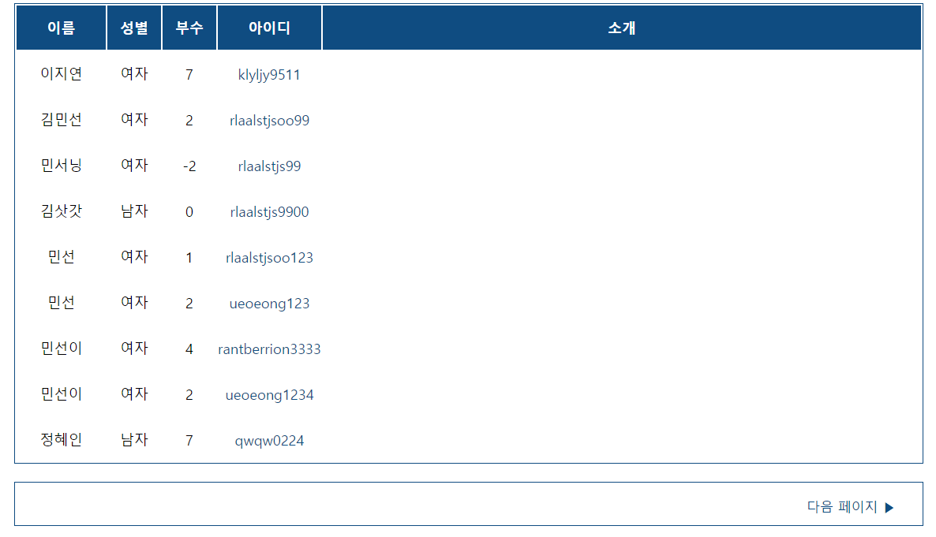
제목 | 팀원찾기 페이지 | URL | team.jsp | 작성자 |  | 페이지번호
DEPTH | what>메인페이지>팀원찾기 페이지 |  |  | 작성일시 | 2021-01-28 | 설명
1. 현재 진행중(index페이지의 모임공지에 노출된)인 모임에 대해, 해당 모임의 참가자 명단을 참고하여
이미 참가자 명단에 포함된 유저들의 리스트는 노란색으로 배경 색칠(아직 참가신청 안한 사람들과 구분)
- 이름 오름차순으로 나열
2. 검색기능
- 옵션 : 부수/이름/아이디
3. 아이디 누르면 show_userInfo 페이지로 이동 (내 아이디인 경우 mypage로 이동)
4. 한 페이지 당 20명씩 출력
5. 페이징 처리

참가자확인(모임게시판)
제목 | 참가자목록 | URL | join.jsp | 작성자 |  | 페이지번호
DEPTH | what>메인페이지>참가자목록 |  |  | 작성일시 | 2021-01-28 | 설명
1. no 내림차순으로 리스트 출력(no, 신청자 아이디, 참가자이름(부수), 합부수, 입금상태, 신청일)
2. 본인이 신청자인 경우에만 해당 게시물 옆에 '수정' 글씨가 뜸. -> 참가신청 수정페이지로 이동
3. 여기는 페이징 처리는 따로 안해도됨

청일

참가신청 폼
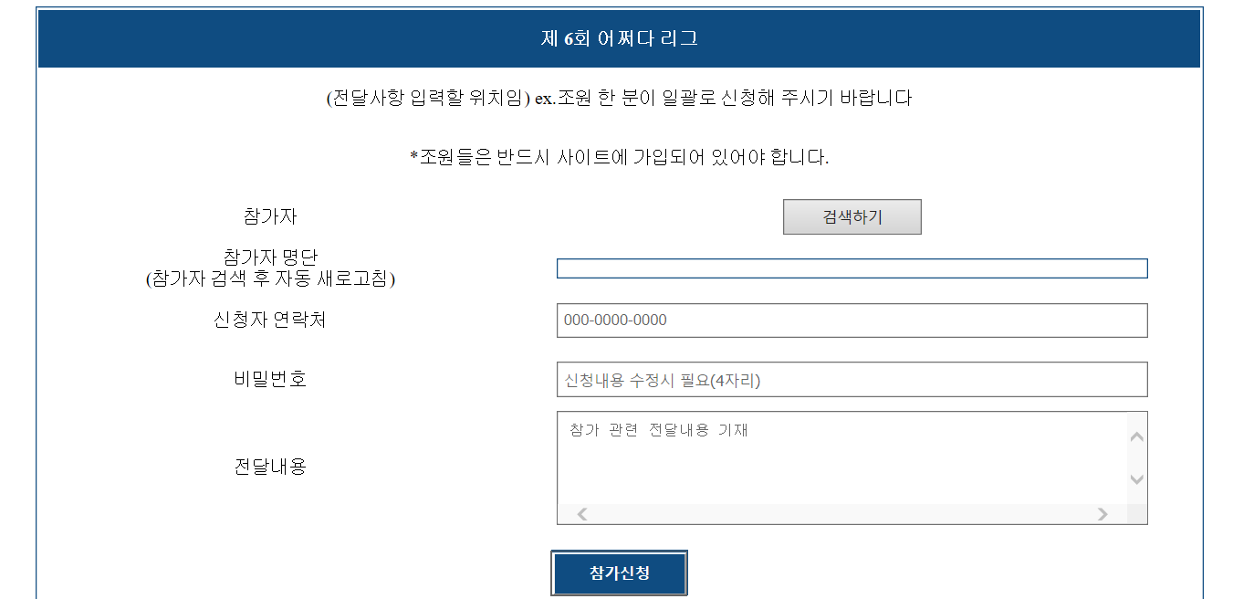
제목 | 참가신청 폼 | URL | join_write.jsp | 작성자 |  | 페이지번호
DEPTH | what>메인페이지>참가신청 폼 |  |  | 작성일시 | 2021-01-30 | 설명
1. 해당 모임의 제목을 상단에 표시
2. 참가자 검색
- 검색 text에 유저 이름 검색
- 검색 버튼 누르면 : 해당 검색어 포함된 유저들 이름(아이디/부수)가 리스트로 뜸. 이 때 리스트에 뜨는 유저들은 userAvailable = 1이어야 하고, 해당 join모임의 참가자가 아니어야 함.
- 해당 리스트에서 체크박스를 체크하면 참가자 명단에 이름(아이디/부수)가 들어감. 체크표시 없애면 명단에서 삭제됨.
- 해당 모임의 요구참가자 수(joinMemberNum)만큼 참가신청을 해야함.
3. 신청자 연락처, 참가수정 비번 4자리, 기타 건의사항을 입력 -> 참가신청하면 신청인은 자동으로 '본인 아이디'가 등록됨.

참가신청 상세보기
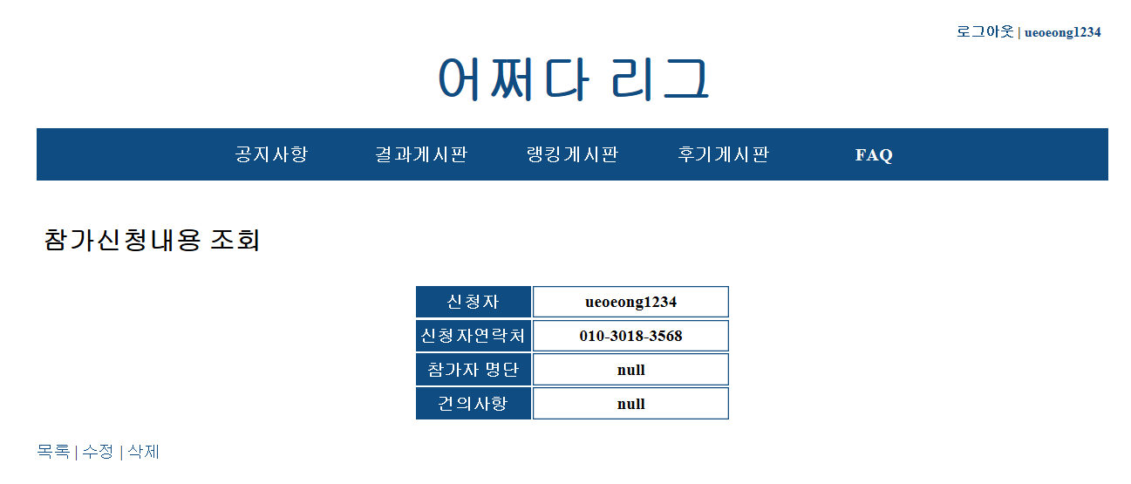

제목 | 참가신청 내용 상세보기 | URL | join_view.jsp | 작성자 |  | 페이지번호
DEPTH | what>메인페이지>참가자확인>참가신청 상세보기 |  |  | 작성일시 | 2021-01-30 | 설명
1. 해당 모임의 제목을 상단에 표시
2. 신청자 아이디/연락처/참가자명단/건의사항/합부수/신청날짜가 표시됨.
3. 신청자 본인만 들어가서 열람이 가능
4. 목록 버튼 누르면 join 페이지로 이동
5. 수정버튼 누르면 수정 페이지로 입력 -> 반드시 비번 4자리 입력해야 수정 가능
6. 삭제버튼 누르면 비번 4자리 입력하는 페이지로 이동 -> 비번 맞으면 삭제 가능

공지게시판
제목 | 공지게시판 | URL | notice.jsp | 작성자 |  | 페이지번호
DEPTH | what>메인페이지>공지게시판 |  |  | 작성일시 | 2021-01-28 | 설명
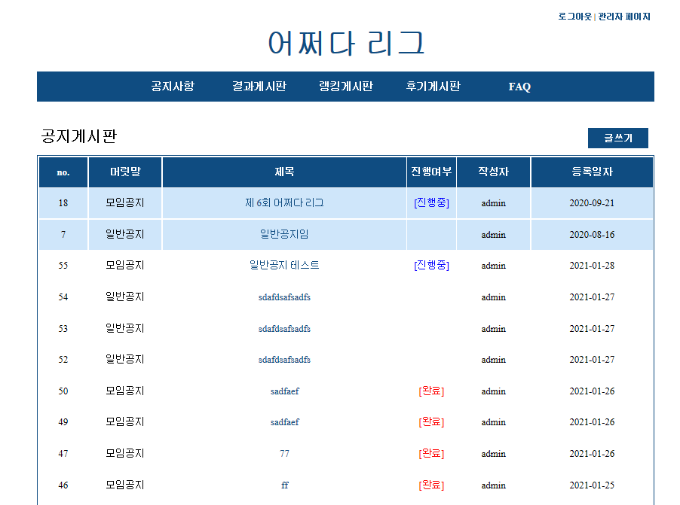
1. 중요공지는 최대 10개까지 설정 가능 -> 배경 파란색으로 표시
2. '모임공지'일 경우 joinID 얻기. '일반공지'일 경우 joinID=0으로 설정
3. bbsID는 순서대로 얻기
4. bbsID, 공지종류(머릿말), 제목, 상태(완료/진행중), 작성자, 작성일자
3. 검색기능
- 옵션 : 제목/머릿말/내용
4. 페이징처리

제목 | 공지게시판 > view페이지 | URL | notice_view.jsp | 작성자 |  | 페이지번호
DEPTH | what>메인페이지>공지게시판 > view페이지 |  |  | 작성일시 | 2021-01-28 | 설명
1. 'bbsType'이 모임공지일 경우
- 게시판 제목/ 작성자 / 작성일자 / 모임날짜 / 모임장소 / 내용을 볼 수 있음.
2. 일반공지일 경우
- 게시판 제목 / 작성자 / 작성일자 / 내용을 볼 수 있음.

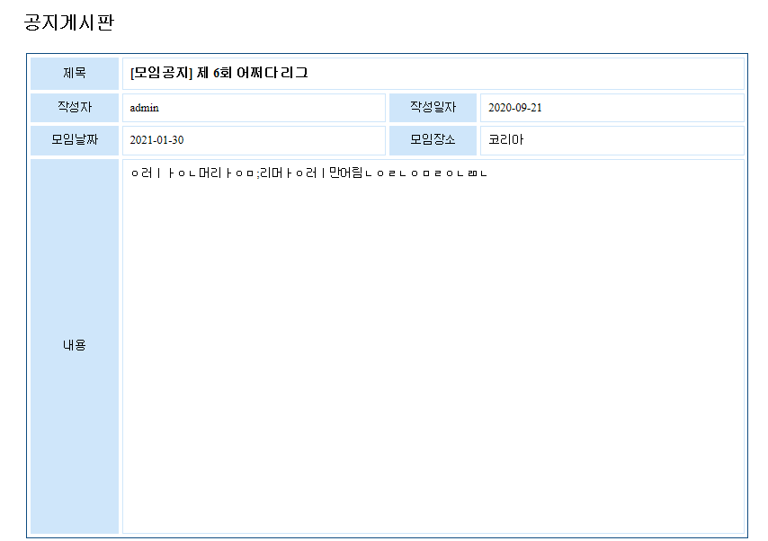

참가신청(진행중) / 결과보기 (완료)

참가자명단 확인

목록

결과게시판
제목 | 결과게시판 | URL | result.jsp | 작성자 |  | 페이지번호
DEPTH | what>메인페이지>결과게시판 |  |  | 작성일시 | 2021-01-30 | 설명
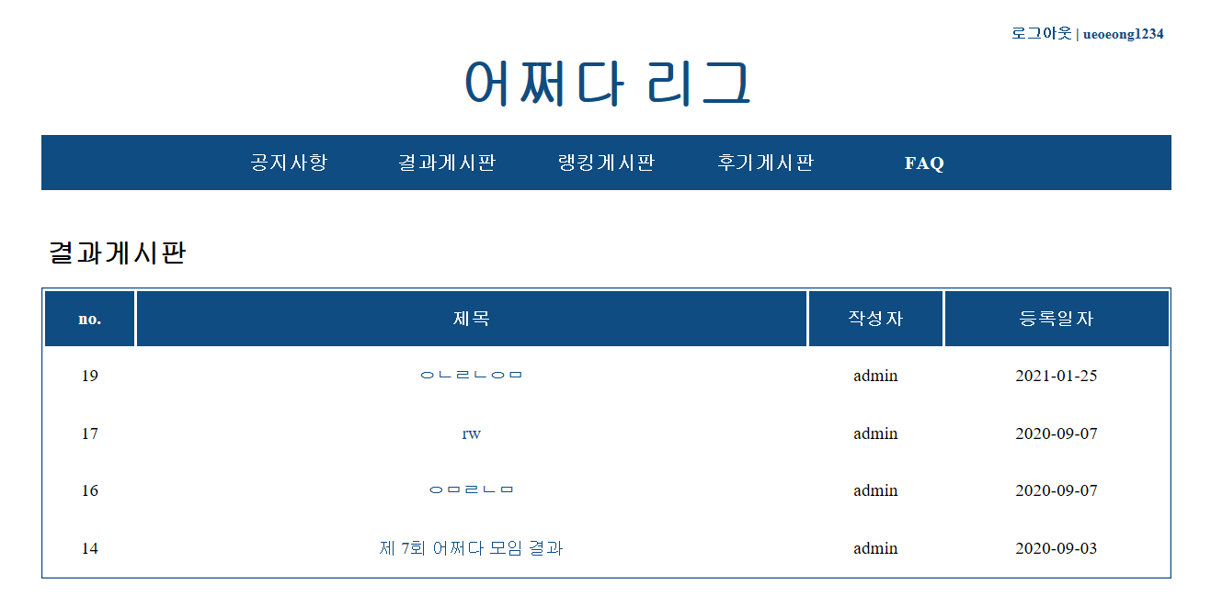
1. bbsID/제목/작성자/등록일자 표시
2. 제목 누르면 상세보기 가능
3. 페이징 처리
4. 검색기능
- 옵션 : 제목/내용

제목 | 결과게시판 상세보기 | URL | result_view.jsp | 작성자 |  | 페이지번호
DEPTH | what>메인페이지>결과게시판>결과게시판 상세보기 |  |  | 작성일시 | 2021-01-30 | 설명

모임제목
작성자/작성일자
우승
준우승
3위
내용
<목록>

